SZÉKEK
IPARI ÉS LABORSZÉKEK ÁRLISTA

1260 ALLOY PU | kivitel |  | nettó ár karfa nélkül |  | 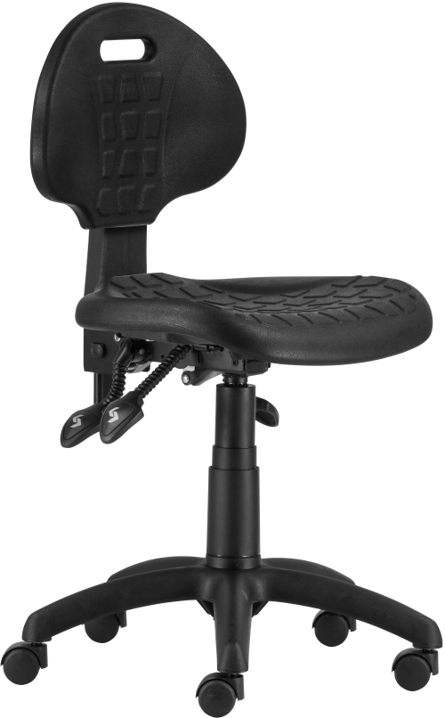 1290 ASYN | anyag |  | nettó ár |  | 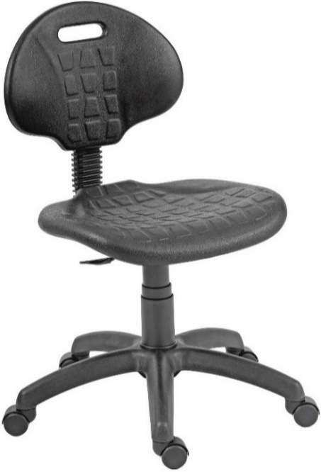 1290 NOR 1290 MEK | anyag |  | nettó ár karfa nélkül
 | 1260 ALLOY plast |  | 56,000 Ft |  |  | poliuretán |  | 68,000 Ft |  |  | 1290 NOR |  | 55,000 Ft
 | 1260 ALLOY PU |  | 92,000 Ft |  |  |  |  |  |  |  | 1290 MEK |  | 57,000 Ft

 | választható színek: fekete, szürke, piros, kék
 | fekete, szürke, piros, kék | 90-102 | garancia | 3 év |  | teljes magasság | 84-97 | garancia | 2 év |  | teljes magasság | 82-95 | garancia | 2 év
 | ülésmagasság | 47-60 | térfogat | - |  | ülésmagasság | 47-60 | térfogat | 0,09 m3 |  | ülésmagasság | 45-58 | térfogat | 0,07 m3
 | teljes szélesség | 64 | kárpitigény | - |  | teljes szélesség | 60 | kárpitigény | - |  | teljes szélesség | 60 | kárpitigény | -
 | ülésszélesség | 46 | szállítható | projekt |  | ülésszélesség | 46 | szállítható | 2-3 hét |  | ülésszélesség | 46 | szállítható | 2-3 hét
 | ülésmélység | 42 | megr.egys. | 20 |  | ülésmélység | 42 |  |  |  | ülésmélység | 42
 | ▪speciális poliuretán (PU) vagy műanyag ülőlap és háttámla (plast) ▪ karfa felár: később ▪ fix ülől és hátlap ▪ foggantyúval ellátott fix háttámlakeret, választható színek: fekete, v.szürke ▪ gázliftes magasságállítás ▪ műanyag lábkereszt d.600, d.50 görgők ▪ teherbírás: 160 kg ▪ napi használati idő: 24 óra |  |  |  |  | ▪ speciális poliuretán ülőlap és háttámla ▪ állítható magasságú háttámla ▪ aszinkron mechanika ▪ gázliftes magasságállítás ▪ műanyag lábkereszt d.600, d.50 görgők ▪ teherbírás: 110 kg ▪ napi használati idő: 5-7 óra |  |  |  |  | ▪ speciális poliuretán ülőlap és háttámla ▪ állítható magasságú és mélységű háttámla (1290 NOR) ▪ dönthető, állítható magasságú és mélységű háttámla (1290 MEK) ▪ gázliftes magasságállítás ▪ műanyag lábkereszt d.600, d.50 görgők ▪ teherbírás: 110 kg ▪ napi használati idő: 5-7 óra

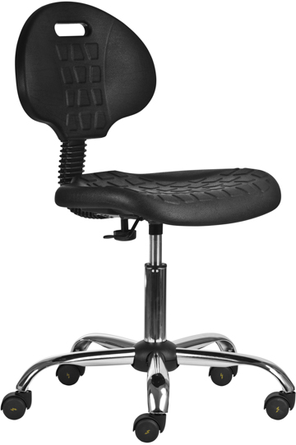 1291 NOR antisztatikus | anyag |  | nettó ár |  | 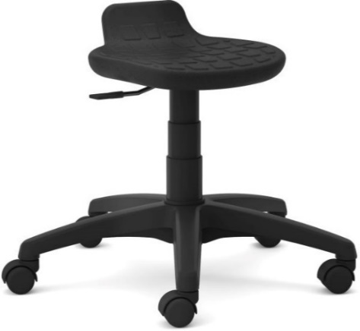 1290 ZON | anyag |  | nettó ár |  | 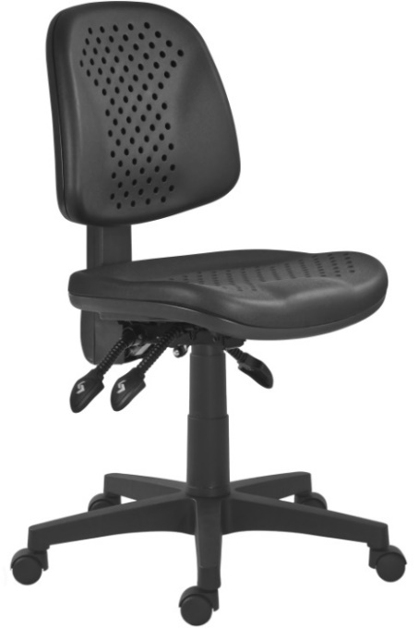 1297 ASYN REBECCA | anyag |  | nettó ár
 | poliuretán |  | 109,200 Ft |  |  | poliuretán |  | 44,000 Ft |  |  | poliuretán |  | 118,000 Ft

 | teljes magasság | 82-95 | garancia | 2 év |  | teljes magasság | 49-62 | garancia | 2 év |  | teljes magasság | 88-101 | garancia | 2 év
 | ülésmagasság | 45-58 | térfogat | 0,07 m3 |  | ülésmagasság | 43-56 | térfogat | 0,07 m3 |  | ülésmagasság | 45-58 | térfogat | 0,13 m3
 | teljes szélesség | 60 | kárpitigény | - |  | teljes szélesség | 60 | kárpitigény | - |  | teljes szélesség | 62 | kárpitigény | -
 | ülésszélesség | 46 | szállítható | projekt |  | ülésszélesség | 35 | szállítható | 2-3 hét |  | ülésszélesség | 49 | szállítható | projekt
 | ülésmélység | 42 | megr.egys. | 144 |  | ülésmélység | 26 |  |  |  | ülésmélység | 44 | megr.egys. | 1
 | ▪ antisztatikus tulajdonságú forgószék ▪ speciális poliuretán háttámla és ülőlap ▪ állítható magasságú és mélységű háttámla ▪ karfa nem szerelhető ▪ krómozott gázlift ▪ krómozott lábkereszt d.640 ▪ d.50 antisztatikus görgők ▪ teherbírás: 110 kg ▪ napi használati idő: 5-7 óra |  |  |  |  | ▪ speciális poliuretán ülőke ▪ gázliftes magasságállítás ▪ műanyag lábkereszt d.600, d.50 görgők ▪ teherbírás: 110 kg ▪ napi használati idő: 3-5 óra |  |  |  |  | ▪ speciális, lyukacsos poliuretán ülőlap és háttámla ▪ állítható magasságú háttámla (U&D) ▪ aszinkron mechanika ▪ gázliftes magasságállítás ▪ műanyag lábkereszt d.640, d.50 görgők ▪ teherbírás: 110 kg ▪ napi használati idő: 5-7 óra

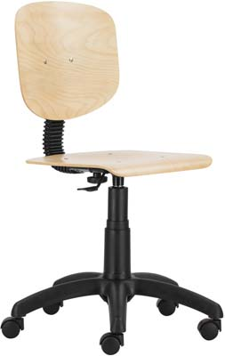 1030 NOR wood 1030 MEK wood | kivitel |  | nettó ár |  | 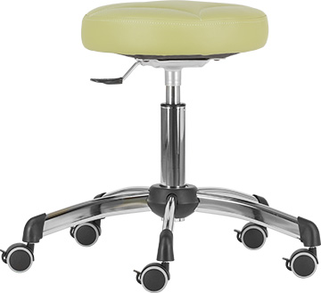 1030 ZON medica | kárpit |  | nettó ár |  | 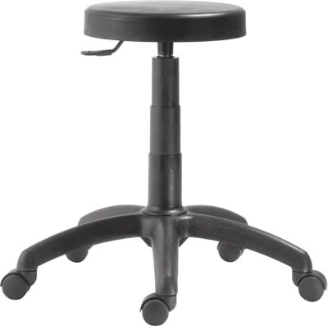 1030 ZON kárpitozott | kárpit |  | nettó ár
 | 1030 NOR wood |  | 41,000 Ft |  |  | ST, OP |  | 57,000 Ft |  |  | AV, MS |  | 35,600 Ft
 | 1030 MEK wood |  | 42,500 Ft |  |  |  |  |  |  |  | BA, BN, FO, LE, ST, SW |  | 39,000 Ft
 |  |  |  |  |  |  |  |  |  |  | BN (sb), NM, OP |  | 40,600 Ft

 | teljes magasság | 83-96 | garancia | 2 év |  | teljes magasság | 50-62 | garancia | 2 év |  | teljes magasság | 49-59 | garancia | 2 év
 | ülésmagasság | 43-56 | térfogat | 0,07 m3 |  | ülésmagasság | 50-62 | térfogat | 0,07 m3 |  | ülésmagasság | 49-59 | térfogat | 0,07 m3
 | teljes szélesség | 60 | kárpitigény | - |  | teljes szélesség | 58 | kárpitigény | 0,50 fm |  | teljes szélesség | 60 | kárpitigény | 0,50 fm
 | ülésszélesség | 41 | szállítható | 2-3 hét |  | ülésszélesség | 38 | szállítható | 3-4 hét |  | ülésszélesség | 38 | szállítható | 2-3 hét
 | ülésmélység | 40 |  |  |  | ülésmélység | 38 |  |  |  | ülésmélység | 38
 | ▪ rétegelt falemez ülőlap és háttámla, natúr bükk szín ▪ állítható magasságú és mélységű háttámla (1030 NOR wood) ▪ dönthető, állítható magasságú és mélységű háttámla (1030 MEK wood) ▪ karfa nem szerelhető ▪ gázliftes magasságállítás ▪ műanyag lábkereszt d.600, d.50 görgők ▪ teherbírás: 110 kg ▪ napi használati idő: 3-5 óra |  |  |  |  | ▪ textilbőr kárpitozású labor ülőke ▪ krómozott gázlift ▪ krómozott lábkereszt d.580 ▪ d.50 fékezhető parkettagörgők ▪ díszvarrás opció felár nélkül kérhető ▪ teherbírás: 110 kg ▪ napi használati idő: 3-5 óra |  |  |  |  | ▪ kárpitozott ülőke ▪ gázliftes magasságállítás ▪ műanyag lábkereszt d.600, d.50 görgők ▪ teherbírás: 110 kg ▪ napi használati idő: 3-5 óra

1030 ZON kárpitozott | kárpit |  | nettó ár karfával |  | 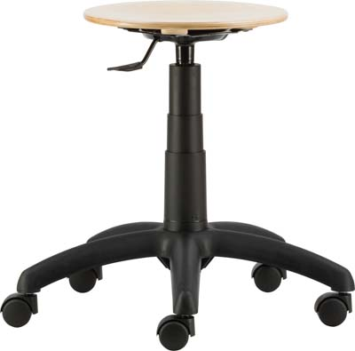 1030 ZON wood | kivitel |  | nettó ár
 | ST.12 fekete |  | 36,000 Ft |  |  | rétegelt fa |  | 29,800 Ft
 | raktárkészleten! |  |  |  |  | raktárkészleten!

 | teljes magasság | 49-59 | garancia | 2 év |  | teljes magasság | 41-51 | garancia | 2 év
 | ülésmagasság | 49-59 | térfogat | 0,07 m3 |  | ülésmagasság | 41-51 | térfogat | 0,07 m3
 | teljes szélesség | 60 | kárpitigény | 0,50 fm |  | teljes szélesség | 60 | kárpitigény | -
 | ülésszélesség | 38 | szállítható | 2-3 hét |  | ülésszélesség | 35 | szállítható | 2-3 hét
 | ülésmélység | 38 |  |  |  | ülésmélység | 35
 | ▪ kárpitozott ülőke ▪ gázliftes magasságállítás ▪ műanyag lábkereszt d.600, d.50 görgők ▪ teherbírás: 110 kg ▪ napi használati idő: 3-5 óra |  |  |  |  | ▪ rétegelt falemez ülőke, natúr bükk szín ▪ gázliftes magasságállítás ▪ műanyag lábkereszt d.600, d.50 görgők ▪ teherbírás: 110 kg ▪ napi használati idő: 3-5 óra

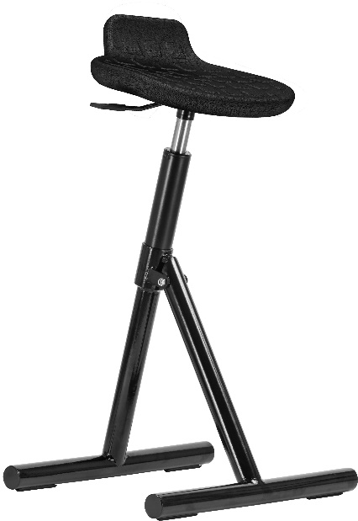 ÁLLÁSKÖNNYÍTŐ, összecsukható | anyag |  | nettó ár |  | 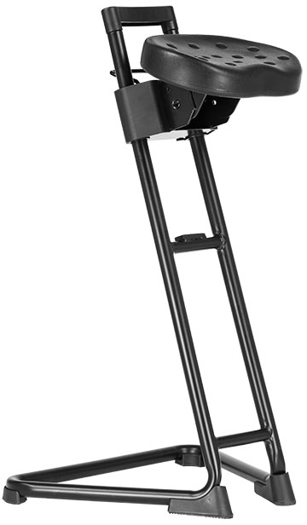 ÁLLÁSKÖNNYÍTŐ CN | anyag |  | nettó ár |  | 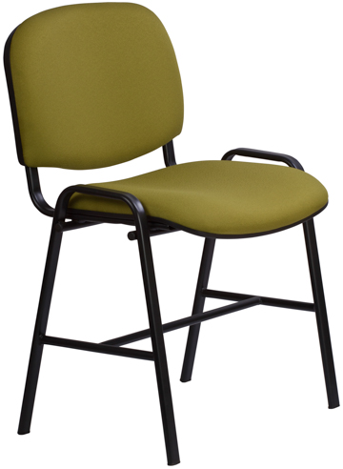 1121 TN H 1121 LN H | kárpit |  | nettó ár
 | poliuretán |  | 67,200 Ft |  |  | poliuretán |  | 74,000 Ft |  |  | BN, FO |  | 37,100 Ft
 |  |  |  |  |  |  |  |  |  |  | BN (sb), NM, OP, TAM, VIS, VIM |  | 38,700 Ft
 |  |  |  |  |  |  |  |  |  |  | fa (LN H) |  | 32,500 Ft

 | teljes magasság | 70-83 | garancia | 2 év |  | teljes magasság | 87 | garancia | 2 év |  | teljes magasság | 84 | garancia | 2 év
 | lábak mélysége | 39 | térfogat | 0,07 m3 |  | ülésmagasság | 66-90 | térfogat | 0,20 m3 |  | ülésmagasság | 49 | térfogat | -
 | összecsukva | 9 | kárpitigény | - |  | teljes szélesség | 52 | kárpitigény | - |  | teljes szélesség | 56 | kárpitigény | 0,58 fm
 | kinyitva | 39 | szállítható | 3-4 hét |  | ülésszélesség | 32 | szállítható | készlet |  | ülésszélesség | 47 | szállítható | 3-4 hét
 | lábak szélessége | 35 |  |  |  | ülésmélység | 22 |  |  |  | ülésmélység | 42
 | ▪ speciális poliuretán támla nélküli ülőke ▪ gázliftes magasságállítás ▪ összecsukható lábak ▪ teherbírás: 110 kg ▪ napi használati idő: <3 óra ▪ a terméket készre szerelve szállítjuk |  |  |  |  | ▪ speciális poliuretán áláskönnyítő ülőke ▪ állítható magasság ▪ teherbírás: 110 kg ▪ napi használati idő: <3 óra ▪ a terméket készre szerelve szállítjuk |  |  |  |  | ▪ fekete porszórt, erősített acélváz ▪ egyéb festett vázszín felára: 1.400 Ft ▪ hátlap és ülőlap szivacs: 40 mm ▪ erős rétegelt falemez ülőlap és háttámla panel ▪ műanyag ülőlap burkolat ▪ nem rakásolható ▪ bükk rétegelt falemez ülő- és hátlap kivitel (1121 LN H) ▪ egyéb pácszín felára: projektár ▪ keményített lakkozás felára: 3.000 Ft ▪ teherbírás: 130 kg

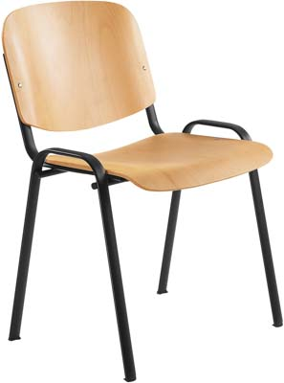 1120 LN 1120 LC | kivitel |  | nettó ár |  | 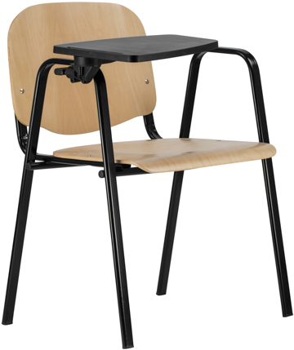 1120 LN MAXI + TA | kivitel |  | nettó ár karfával, asztalkával |  | 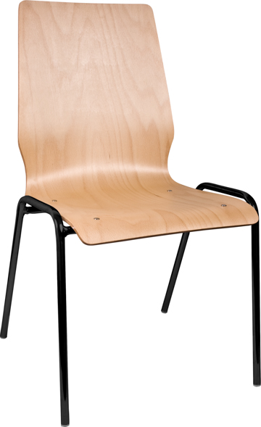 1158 LN 1158 LC | kivitel |  | nettó ár
 | 1120 LN |  | 25,100 Ft |  |  | fa |  | 42,100 Ft |  |  | fekete váz |  | 43,500 Ft
 | 1120 LC |  | 29,100 Ft |  |  |  |  |  |  |  | festett RAL váz |  | 44,900 Ft
 |  |  |  |  |  |  |  |  |  |  | krómozott váz |  | 45,800 Ft

 | teljes magasság | 83 | garancia | 2 év |  | teljes magasság | 84 | garancia | 2 év |  | teljes magasság | 88 | garancia | 2 év
 | ülésmagasság | 48 | térfogat | - |  | ülésmagasság | 44 | térfogat | - |  | ülésmagasság | 47 | térfogat | -
 | teljes szélesség | 56 | kárpitigény | - |  | teljes szélesség | 65 | kárpitigény | - |  | teljes szélesség | 51 | kárpitigény | -
 | ülésszélesség | 47 | szállítható | 2-3 hét |  | ülésszélesség | 47 | szállítható | 3-4 hét |  | ülésszélesség | 44 | szállítható | 2-4 hét
 | ülésmélység | 42 |  |  |  | ülésmélység | 38 | megr.egys. | 1 |  | ülésmélység | 39
 | ▪ fekete festett (LN) vagy krómozott (LC) acél váz ▪ egyéb festett vázszín felára: 1.400 Ft ▪ bükk rétegelt falemez hát- és ülőlap ▪ alap pácszín: bükk ▪ egyéb pácszín felára: projektár ▪ keményített lakkozás felára: 3.000 Ft ▪ rakásolható ▪ teherbírás: 110 kg |  |  |  |  | karfamagasság | 63 |  |  |  | ▪ festett vagy krómozott acél váz ▪ bükk rétegelt falemez palást ▪ egyéb pácszín felára: projektár ▪ keményített lakkozás felára: 3.000 Ft ▪ rakásolható ▪ teherbírás: 110 kg
 |  |  |  |  |  | ▪ fekete festett, karfás acél váz ▪ egyéb vázszín felára: 1.400 Ft ▪ bükk rétegelt falemez hát- és ülőlap ▪ alap pácszín: bükk, egyéb pácszín felára: projektár ▪ keményített lakkozás felára: 3.000 Ft ▪ kihajtható műanyag asztalka jobbkezes kivitelben ▪ az asztalka lehajtva kb. 80 mm-rel növeli a szék szélességét ▪ fa asztalka felára: projektár ▪ rakásolható ▪ teherbírás: 110 kg

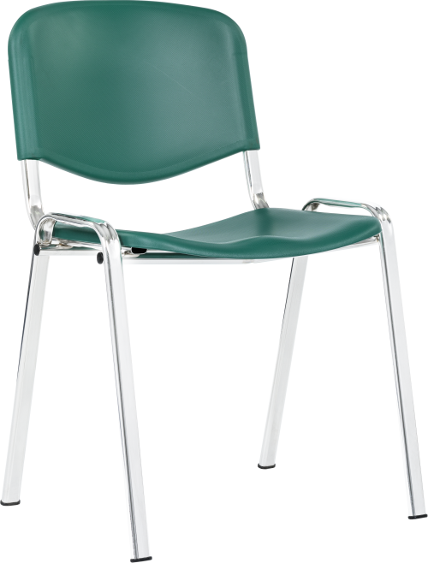 TAURUS PN TAURUS PC | kivitel |  | nettó ár |  | 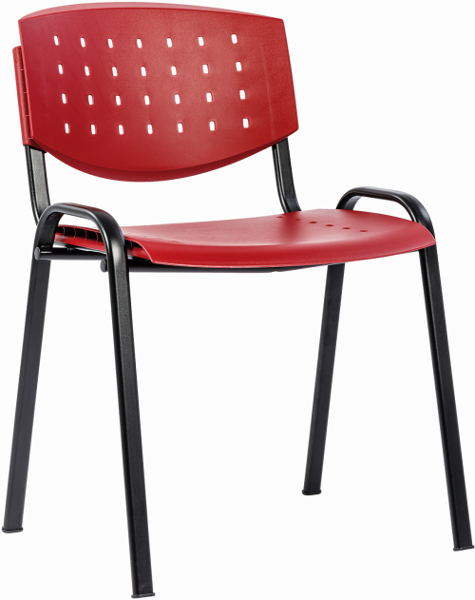 TAURUS PN LAYER TAURUS PC LAYER | kivitel |  | nettó ár |  | 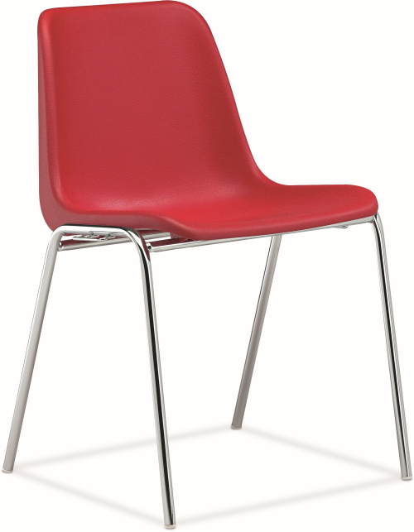 VICENZA PN VICENZA PC | kivitel |  | nettó ár
 | TAURUS PN |  | 17,500 Ft |  |  | TAURUS PN LAYER |  | 17,800 Ft |  |  | VICENZA PN |  | 16,800 Ft
 | TAURUS PC |  | 21,500 Ft |  |  | TAURUS PC LAYER |  | 21,800 Ft |  |  | VICENZA PC |  | 18,900 Ft
 | teljes magasság | 83 | garancia | 2 év |  | teljes magasság | 83 | garancia | 2 év
 | ülésmagasság | 47 | térfogat | - |  | ülésmagasság | 47 | térfogat | -
 | teljes szélesség | 56 | kárpitigény | - |  | teljes szélesség | 56 | kárpitigény | - |  | teljes magasság | 78 | garancia | 2 év
 | ülésszélesség | 47 | szállítható | 2-4 hét |  | ülésszélesség | 47 | szállítható | 2-4 hét |  | ülésmagasság | 44 | térfogat | -
 | ülésmélység | 42 |  |  |  | ülésmélység | 42 |  |  |  | teljes szélesség | 50 | kárpitigény | -
 | ▪ fekete festett (PN) vagy krómozott (PC) acél váz ▪ egyéb vázszín felára: 1.400 Ft ▪ teli műanyag háttámla és ülőlap ▪ rakásolható ▪ teherbírás: 110 kg |  |  |  |  | ▪ fekete festett (PN) vagy krómozott (PC) acél váz ▪ egyéb vázszín felára: 1.400 Ft ▪ lyukacsos műanyag háttámla és ülőlap ▪ rakásolható ▪ teherbírás: 110 kg |  |  |  |  | ülésszélesség | 43 | szállítható | projekt
 |  |  |  |  |  |  |  |  |  |  | ülésmélység | 41 | megrendelési egység: 12 db és többszöröse
TELI MŰANYAG SZÍNEK |  |  |  |  | LYUKACSOS MŰANYAG SZÍNEK (LAYER) |  |  |  |  |  | ▪ fekete festett (PN) vagy krómozott (PC) acél váz ▪ műanyag kagylóülés ▪ választható színek: bézs, csontszín, fehér, fekete, kék, narancs, piros, s.barna, s.kék, s.szürke, szürke, zöld ▪ rakásolható ▪ teherbírás: 110 kg
raktárról: fekete, kék, zöld |  |  |  |  | raktárról: bordó, csontszín, sötétkék, sötétszürke
20 db-os rendelési egység: sárga, világoskék, világoszöld antracit, bordó, narancssárga, piros, világosszürke
 |  |  |  |  | 20 db-os rendelési egység: fekete, piros

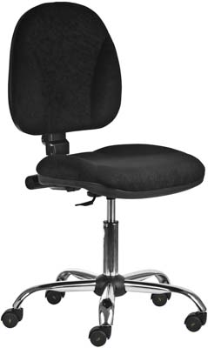 1041 MEK ergo antisztatikus | kárpit |  | nettó ár |  | 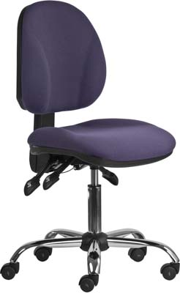 1043 ASYN ergo antisztatikus | kárpit |  | nettó ár |  | 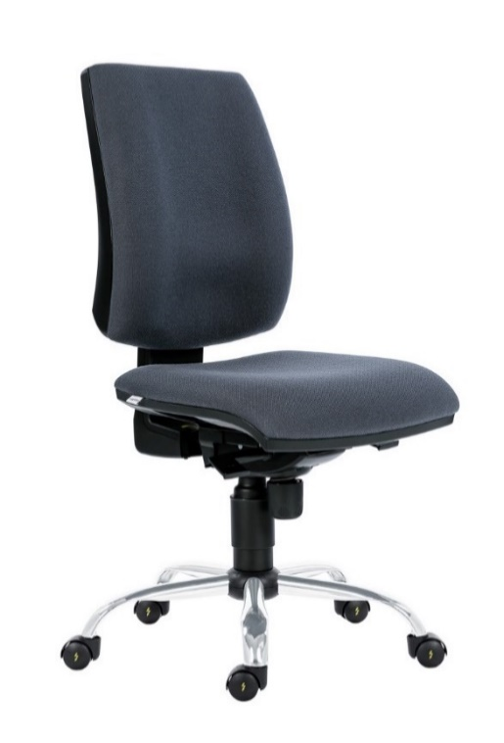 1380 SYN antisztatikus | kárpit |  | nettó ár karfa nélkül
 | C antisztatikus |  | 84,000 Ft |  |  | C antisztatikus |  | 92,000 Ft |  |  | C.13 antisztatikus |  | 156,000 Ft
 | választható antisztatikus kárpit színek: C.02 piros, C.06 kék, C.11 fekete, C.13 szürke |  |  |  |  | választható antisztatikus kárpit színek: C.02 piros, C.06 kék, C.11 fekete, C.13 szürke

 | teljes magasság | 95-108 | garancia | 2 év |  | teljes magasság | 97-110 | garancia | 2 év |  | teljes magasság | 99-112 | garancia | 2 év
 | ülésmagasság | 50-63 | térfogat | 0,23 m3 |  | ülésmagasság | 52-65 | térfogat | 0,23 m3 |  | ülésmagasság | 45-58 | térfogat | 0,46 m3
 | teljes szélesség | 64 | kárpitigény | 0,62 fm |  | teljes szélesség | 64 | kárpitigény | 0,62 fm |  | teljes szélesség | 64 | kárpitigény | -
 | ülésszélesség | 46 | szállítható | 3-4 hét |  | ülésszélesség | 46 | szállítható | 3-4 hét |  | ülésszélesség | 52 | szállítható | 3-5 hét
 | ülésmélység | 45 | megr.egys. | 4 |  | ülésmélység | 45 | megr.egys. | 4 |  | ülésmélység | 46
 | ▪ antisztatikus tulajdonságú forgószék ▪ nem vezető háttámla burkolattal ▪ ergonomikus, dönthető, állítható magasságú és mélységű háttámla ▪ karfa nem szerelhető ▪ ergonomikus ülőlap ▪ antisztatikus szövetkárpitozás ▪ krómozott gázlift ▪ krómozott lábkereszt antisztatikus görgőkkel ▪ teherbírás: 110 kg ▪ napi használati idő: 5-7 óra ▪ opció: erősített CP, felára: 3.100 Ft ▪ a terméket kettesével dobozoljuk ▪ a terméket félig szerelve szállítjuk |  |  |  |  | ▪ antisztatikus tulajdonságú forgószék ▪ nem vezető háttámla burkolattal ▪ állítható magasságú háttámla (U&D) ▪ karfa nem szerelhető ▪ aszinkron mechanika: az ülőlap és a háttámla dőlésszöge egymástól függetlenül állítható ▪ ergonomikus ülőlap ▪ antisztatikus szövetkárpitozás ▪ krómozott lábkereszt antisztatikus görgőkkel ▪ teherbírás: 110 kg ▪ napi használati idő: 5-7 óra ▪ a terméket kettesével dobozoljuk ▪ a terméket félig szerelve szállítjuk |  |  |  |  | ▪ antisztatikus tulajdonságú forgószék ▪ nem vezető háttámla burkolat ▪ szögletes, ergonomikus, állítható magasságú háttámla (U&D) ▪ ergonomikus ülőlap ▪ szinkronmechanika (antishock) ▪ krómozott gázlift ▪ krómozott lábkereszt d.640 ▪ d.50 antisztatikus görgők ▪ teherbírás: 110 kg ▪ napi használati idő: 7-10 óra ▪ a terméket készre szerelve szállítjuk

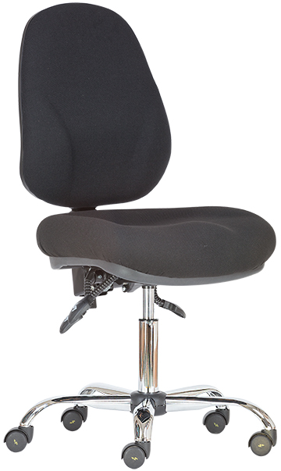 1048 ASYN ergo antisztatikus | típus |  | nettó ár |  | 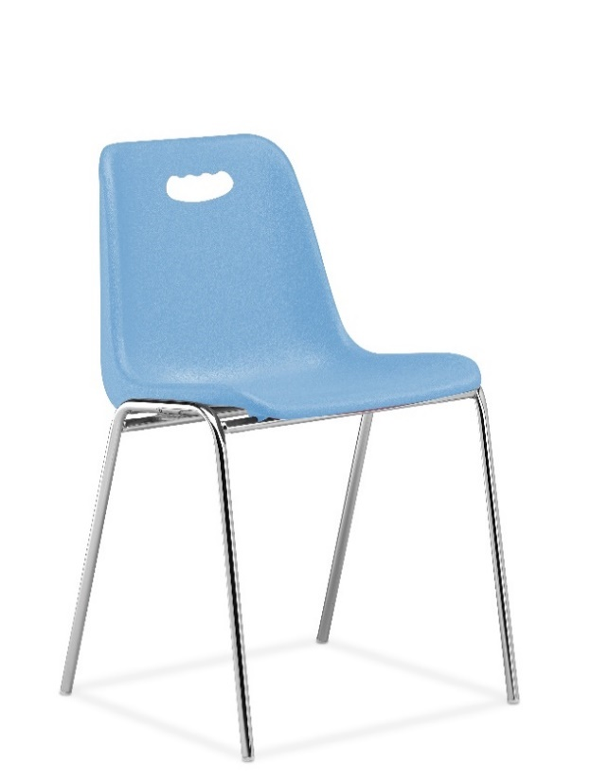 VENEZIA PN VENEZIA PC | típus |  | nettó ár |  | 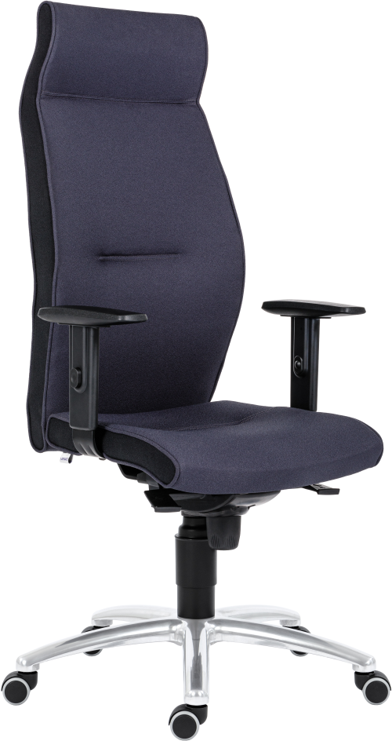 1824 LEI | kárpit |  | nettó ár karfával
 | antisztatikus |  | 106,000 Ft |  |  | VENEZIA PN |  | 17,400 Ft |  |  | BN |  | 212,100 Ft
 | választható antisztatikus kárpit színek: C.06 kék, C.11 fekete, C.13 szürke |  |  |  |  | VENEZIA PC |  | 19,500 Ft |  |  | YS * |  | 222,100 Ft
 |  |  |  |  |  |  |  |  |  |  | * színek egyeztetés szerint

 | teljes magasság | 99-112 | garancia | 2 év |  | teljes magasság | 73 | garancia | 2 év |  | teljes magasság | 124-134 | garancia | 2 év
 | ülésmagasság | 49-62 | térfogat | 0,115 m3 |  | ülésmagasság | 44 | térfogat | - |  | ülésmagasság | 46-56 | térfogat | 0,46 m3
 | teljes szélesség | 64 | kárpitigény | 0,9 fm |  | teljes szélesség | 50 | kárpitigény | - |  | teljes szélesség | 68 | kárpitigény | -
 | ülésszélesség | 52 | szállítható | 3-4 hét |  | ülésszélesség | 43 | szállítható | projekt |  | ülésszélesség | 50 | szállítható | projekt
 | ülésmélység | 48 | megr.egys. | 4 |  | ülésmélység | 41 | megrendelési egység: 12 és többszöröse |  |  | ülésmélység | 47
 | • antisztatikus tulajdonságú forgószék • ergonomikus háttámla és ülőlap • dönthető, állítható magasságú háttámla • vezető háttámla burkolat • antisztatikus szövetkárpitozás • krómozott gázlift • karfa szerelhető, de nem antisztatikus • aszinkron mechanika: az ülőlap és a háttámla dőlésszöge egymástól függetlenül állítható • krómozott lábkereszt antisztatikus görgőkkel • teherbírás: 110 kg ▪ napi használati idő: 5-7 óra |  |  |  |  | ▪ fekete festett (PN) vagy krómozott (PC) acél váz ▪ műanyag kagylóülés ▪ választható színek: fekete, lila, piros, v.kék, zöld ▪ rakásolható ▪ teherbírás: 110 kg |  |  |  |  | ▪ extra magas háttámla fejtámasszal ▪ formaöntött PU szivacsozás ▪ állítható magasságú karfa, puha támfelület ▪ szinkronmechanika (antishock) ▪ alu lábkereszt d.680 ▪ d.50 parkettagörgők ▪ az ülőlap és háttámla oldalán minden esetben fekete színű kárpit ▪ teherbírás: 130 kg ▪ napi használati idő: 24 óra ▪ mechanika, karfák és támla felszerelve

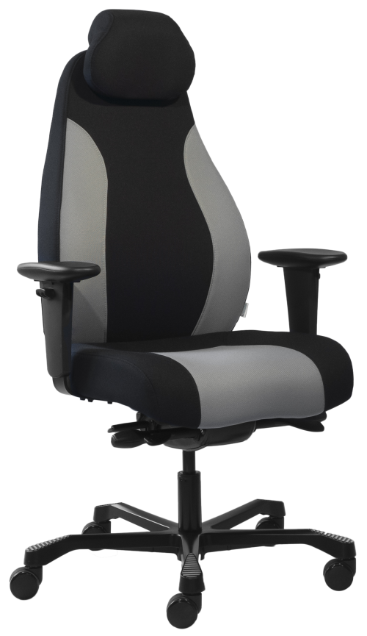 AIAX 24 | kárpit |  | nettó ár karfával |  | 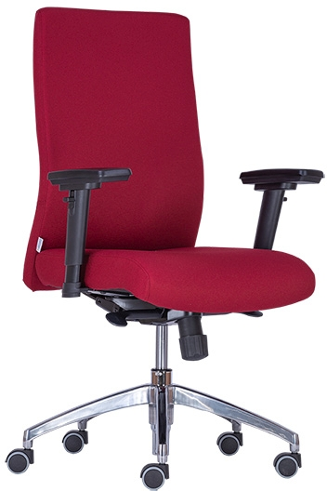 BOSTON 24 | kárpit |  | nettó ár karfával |  | 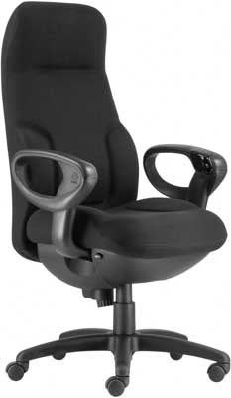 CONCORDE | kárpit |  | nettó ár karfával
 | fix szövet |  | 236,000 Ft |  |  | BN, FO, SW, ST |  | 149,000 Ft |  |  | fix szövet |  | 1,020,000 Ft
 | választható színek: fekete, fekete-szürke |  |  |  |  | BN (sb), OP, VIS, VIM, AZ, BER.01; BER.02 |  | 155,700 Ft |  |  | fekete valódi bőr |  | 1,120,000 Ft
 |  |  |  |  |  | fekete valódi bőr |  | 240,300 Ft |  |  | A fenti árak 3-5 db-os megrendelés esetén érvényesek, ennél kisebb vagy nagyobb tétel esetén projektár!

 | teljes magasság | 115-127 | garancia | 5 év |  | teljes magasság | 101-110 | garancia | 2 év |  | teljes magasság | 120-131 | garancia | 5 év
 | ülésmagasság | 44-56 | térfogat | 0,30 m3 |  | ülésmagasság | 44-53 | térfogat | 0,19 m3 |  | ülésmagasság | 47-58 | térfogat | 0,65 m3
 | teljes szélesség | 68 | kárpitigény | - |  | teljes szélesség | 64 | kárpitigény | 1,55 fm |  | teljes szélesség | 70 | kárpitigény | -
 | ülésszélesség | 49 | száll.: készlet szerint |  |  | ülésszélesség | 49 | szállítható | 2-3 hét |  | ülésszélesség | 52 | szállítható | projekt
 | ülésmélység | 46-52 |  |  |  | ülésmélység | 49 |  |  |  | ülésmélység | 48-53
 | ▪ állítható magasságú háttámla ▪ állítható magasságú és dőlésszögű fejtámla ▪ állítható magasságú karfa, puha támfelület ▪ állítható ülésmélység ▪ szinkronmechanika (antishock) ▪ ülőlap billentő funkció, 2 ponton rögzíthető ▪ fekete festett alu lábkereszt d.660 ▪ d.60 görgők ▪ teherbírás: 150 kg ▪ napi használati idő: 24 óra |  |  |  |  | ▪ szögletes, telekárpitos háttámla és ülőlap ▪ fix háttámla ▪ 3D karfa, puha támfelület (AR08) ▪ szinkronmechanika (antishock) ▪ alu lábkereszt d.660 ▪ d.50 parkettagörgők ▪ teherbírás: 140 kg ▪ 24 órás intenzív használatra ▪ karfák felszerelve |  |  |  |  | ▪ állítható magasságú, magas háttámla ▪ fejtámasz ▪ strapabíró szövet agy bőr kárpit ▪ szélességben állítható karfák ▪ karfába integrált funkciógombok ▪ ergonomikus ülőlap, comfort párnázat ▪ állítható ülésmélység ▪ szinkronmechanika (antishock) ▪ teherbírás: 150 kg ▪ napi használati idő: 24 óra ▪ a terméket készre szerelve szállítjuk

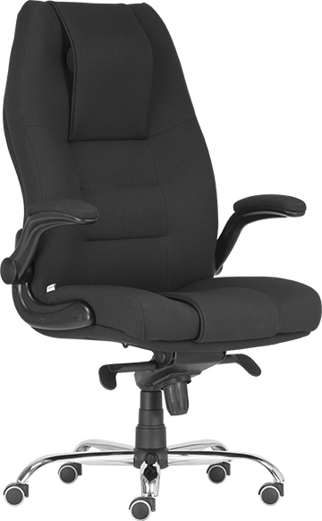 MARKUS | kárpit |  | nettó ár karfával
 | BN |  | 215,000 Ft
 | YS * |  | 236,000 Ft
 | teljes valódi bőr * |  | 275,000 Ft
 | * barna, drapp, fehér, fekete, törtfehér
 | teljes magasság | 119-129 | garancia | 2 év
 | ülésmagasság | 46-56 | térfogat | 0,46 m3
 | teljes szélesség | 73 | kárpitigény | -
 | ülésszélesség | 57 | szállítható | projekt
 | ülésmélység | 46
 | ▪ magas háttámla, plusz állítható fejtámasz ▪ formaöntött PU szivacsozás ▪ felhajtható karfa, kárpitozott támfelület ▪ állítható multiblock hintamechanika ▪ krómozott lábkereszt d.700 ▪ d.50 parkettagörgők ▪ teherbírás: 130 kg ▪ napi használati idő: 24 óra ▪ mechanika, karfák és támla felszerelve

Karfák
K A R F Á K

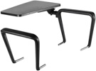 BR15 |  | ▪ fix magasság, műanyag kihajtható asztalka ▪ karfa magassága az ülés szintjétől: kb. 195 mm ▪ karfa top: 280 x 45 mm ▪ jobbkezes kivitel ▪ szerelhető a 1120-as vázú tárgyalószékekre |  | BR25 JAZZ |  | ▪ fix magasságú karfa ▪ karfa magassága az ülés szintjétől: kb. 150 mm ▪ szélesség állítási tartomány: kb. 15 mm, oldalanként ▪ karfa top: 275 x 55 mm |  | BR HANS |  | ▪ 1D állítható magasságú műanyag karfa ▪ karfa magassága az ülés szintjétől: kb. 180 mm - 250 mm ▪ magasság állítási tartomány: 70 mm, 5 fokozatban ▪ szélesség állítási tartomány: kb. 15 mm, oldalanként ▪ karfa top: 235 x 80 mm |  | BR LUKE PU |  | ▪ 2D állítható műanyag karfa, puha top ▪ előre-hátra tolható top ▪ karfa magassága az ülés szintjétől: kb. 200 mm - 285 mm ▪ magasság állítási tartomány: 85 mm, 9 fokozatban ▪ szélesség állítási tartomány: kb. 15 mm, oldalanként ▪ karfa top: 240 x 85 mm
 |  | megr.egys. | 1 pár
nettó ár / pár | 13,700 Ft | szállítható | 1-2 hét | nettó ár / pár | 7,300 Ft | szállítható | 1-2 hét | nettó ár / pár | 13,900 Ft | szállítható | 1-2 hét | nettó ár / pár | 17,900 Ft | szállítható | 1-2 hét

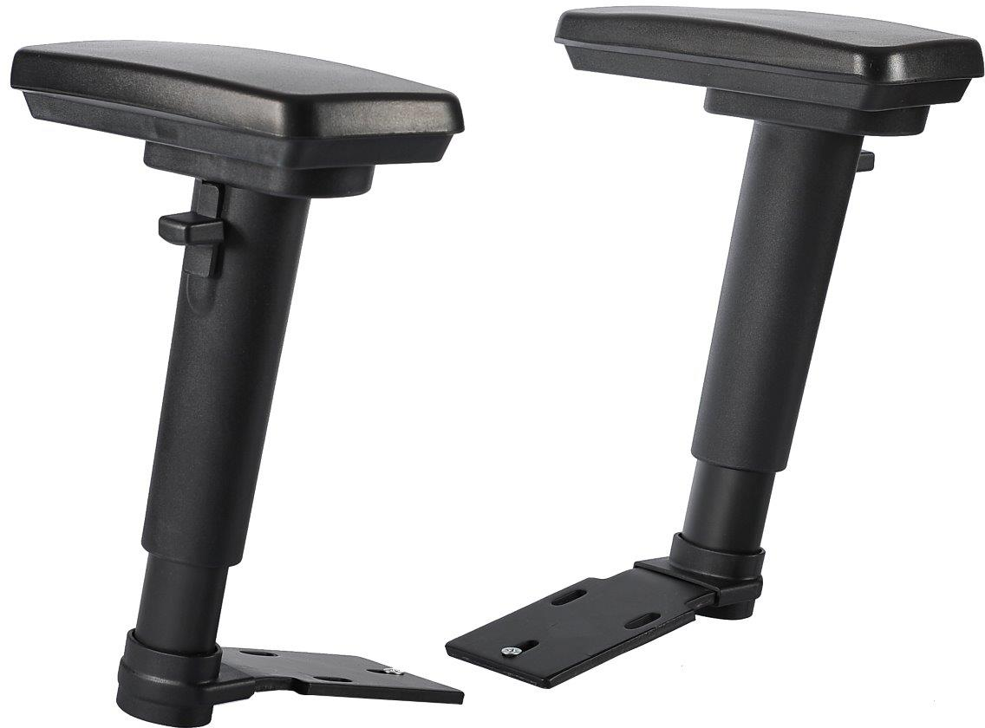 AR08 |  | ▪ 3D állítható karfa, puha top ▪ előre-hátra tolható és forgatható top ▪ fekete festett acél szár ▪ karfa magassága az ülés szintjétől: kb. 200 - 285 mm ▪ magasság állítási tartomány: 85 mm, 6 fokozatban ▪ karfa top: 255 x 90 mm

nettó ár / pár | 28,000 Ft | szállítható | 1-2 hét

